Grupos
Grupos | Permissões

administrator | Acesso a UNIDADES e CARGAS DE DADOS
standard | Acesso a VENDAS AÉREO e VENDAS HOTÉIS
report | Todos os acessos de standard e acesso a relatórios

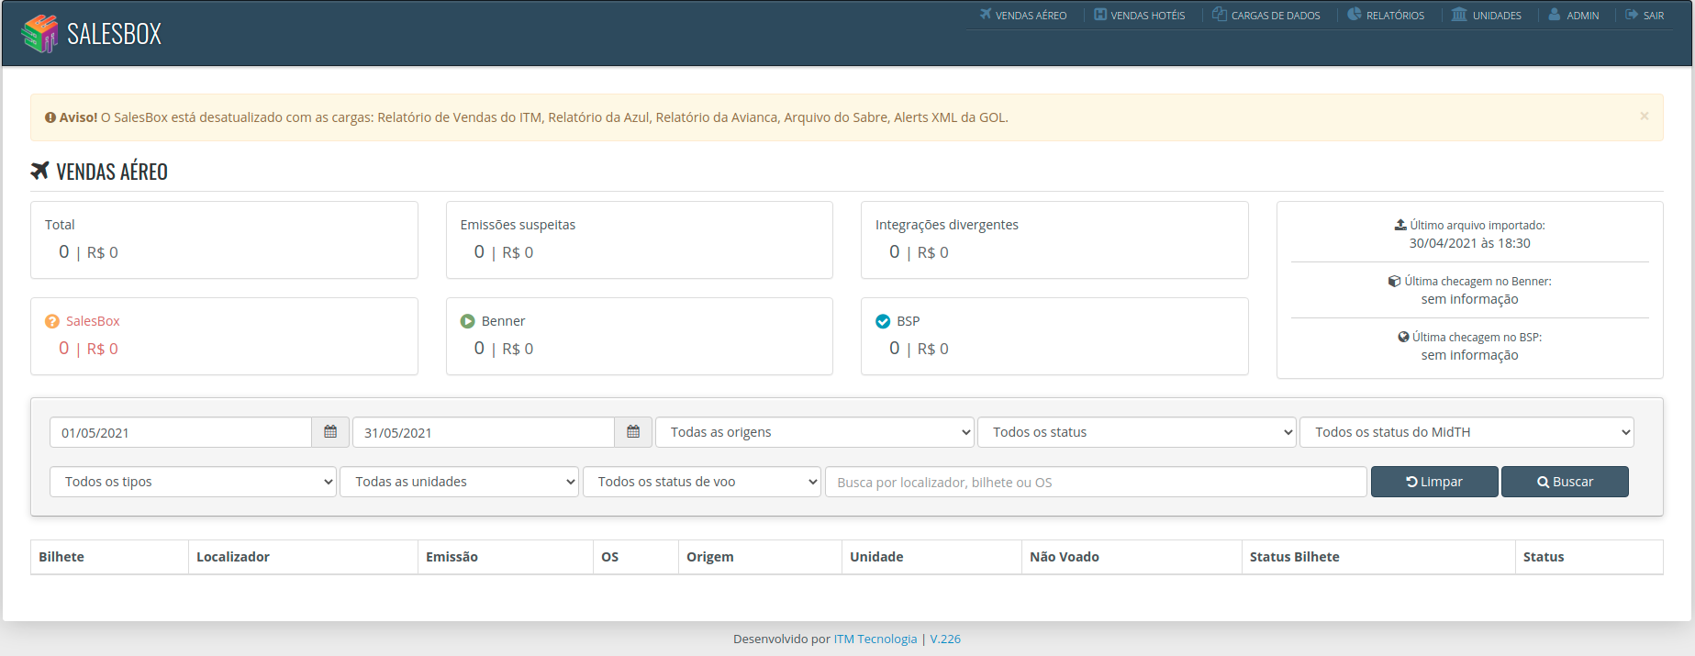

 | Unidades

 | 57534013 - 99APP
 | 3SP9103176 - 99App
 | 3SP8743479 - ACE
 | 3SP4965562 - Ache Eventos (Ache)
 | 57519604 - AMBEV
 | 57593406 - AMBEV EVENTOS
 | 3SP1000639 - Atech
 | 3SP8825865 - Azul Seguros (Rio)
 | 3SP1000640 - Bandeirantes
 | 3SP1103440 - Bauducco
 | 3SP6662325 - Bimbo
 | 57975735 - Biosintetica/Ache
 | 3SP1750803 - Boehringer
 | 3SP5366196 - Bureau Veritas
 | 7RJ4484696 - Caixa Economica Federal (CEF)
 | 57534094 - Campari
 | 57534186 - Chubb
 | 57556332 - COB - Comite Olimpico Brasileiro
 | 57534131 - Coty
 | 3SP3926770 - CPM Braxis
 | 57555330 - CPM Braxis Capgemini
 | 57534142 - CSU
 | 3SP1000638 - CSU
 | 57562400 - E-TRIP
 | 57525005 - Egencia CAP
 | 57519700 - EMPRESAS S/DU C/ACORDO
 | 3SP9346802 - EMS
 | 7RJ3131894 - EPE
 | 3SP3008213 - Estadão
 | 57519696 - Expedia
 | 1400425 - Expedia (Azul sem DU)
 | 01400441 - Expedia (Azul)
 | 3SP8105001 - Expedia (com DU)
 | SAOO632RR - Expedia (com DU)
 | 3SP8382795 - Expedia FEE
 | 5756240 - Feedback - Filial SP
 | 57675306 - Feedback - Governamental Rio
 | 57534304 - Feedback - Governamental Rio - TAM
 | 57557135 - Feedback Governamental - Caixa
 | 7700006 - Feedback Turismo - Governo RJ - GR
 | 57556354 - Firjan
 | 57973296 - Firmenich
 | 57520750 - FLSMIDTH
 | 57534083 - FROSCH
 | 57534153 - FROSCH - EXTERRAN
 | 7SP0548846 - GOV SP (UNESP)
 | 7RJ7074657 - GR Furnas
 | 57556343 - Grupo Aker
 | 57519884 - Gympass
 | 57534002 - Heineken
 | 7RJ0856655 - INT (GOV. RJ)
 | 3SP4630077 - ISS
 | 57549251 - Lenovo
 | 57519501 - Level 3
 | 57534175 - Liquigás
 | 57534212 - Livre
 | 3RJ7453178 - MANTECORP (RJ) MAN
 | 57505000 - Matriz
 | 57977334 - McKinsey / Pfizer
 | 57534116 - Mead Johnson
 | 3SP4132410 - Merck (Tour House Eventos)
 | 3RJ6105138 - Mongeral (RJ) MON
 | 3SP9303086 - Nívea
 | 57534120 - ONU
 | 57534201 - Owens Illinois ( O-I )
 | 3SP3696422 - Owens-Illinois
 | Pref. Mangaratiba - Pref. Mangaratiba
 | 57505265 - PRODUTOS ROCHE QUIMICOS E FARMACEUTICOS S/A
 | 57520761 - PSA
 | 3RJ7643541 - Queiroz Galvão (RJ)GAL
 | 3RJ7598413 - Queiroz Galvão (RJ)QUE
 | 57557286 - Reckitt
 | 57520805 - REXAM
 | 3RJ8450757 - REXAM
 | 3RJ1000923 - REXAM (RJ)
 | 3RJ1000146 - Rio FEE
 | 3SP7216505 - Schin
 | 3SP0005492 - Schneider
 | 57977275 - Sodexo
 | 57534223 - Solenis
 | 57534046 - Sony do Brasil
 | 57520772 - Sony Music
 | 6SP0529103 - TERRA (Permuta)
 | 7SP0548847 - TH
 | 3RJ3734402 - TH Rio (THR)
 | 3RJ3672625 - TH RIO S/ DU (SDU)
 | 3SP0004383 - TH Viagens
 | 57519895 - TH Viagens - (Eventos)/SP
 | 57520816 - TH Viagens - (Ilios)/RJ
 | 57515581 - TH Viagens - Rio/RJ
 | 6SP2151752 - TOTVS (Permuta)
 | 57532506 - Tour Hosue Eventos UNIDADE ACHE / BIO
 | 57534105 - Tour House - Matriz sem DU
 | 57509152 - TOUR HOUSE BRF EVENTOS
 | 57534234 - Tour House Empresas S/DU
 | 57556402 - Tour House Eventos C/DU
 | 3SP5262790 - Tour House Eventos e Inc. FEE
 | 3SP3288204 - Tour House Eventos e Incentivos
 | 57527691 - Tour House Eventos S/DU
 | 57506794 - Tour House Eventos UNIDADE UNILEVER
 | 3SP0000857 - Tour House matriz s/du
 | SAOO632QC - Tour House Matriz SP com DU
 | 1300006 - Tour House Matriz SP sem DU
 | 57527805 - Tour House Rio (FROSCH RJ)
 | 57556321 - Tour House Rio (Livre)
 | 57556365 - Tour House Rio (Livre)
 | 3RJ0000440 - Tour House Rio (RIO)
 | 57548960 - Tour House Rio - Banco Modal
 | 57534256 - Tour House Rio - com DU
 | 57548956 - Tour House Rio - MAN Diesel
 | 57534260 - Tour House Rio - Mongeral
 | 57527794 - Tour House Rio - Nova filial (Expro)
 | 57534282 - Tour House Rio - sem DU
 | 57534271 - Tour House Rio - Veirano Advogados
 | 3RJ8416262 - Tour House Rio S/DU
 | 7300001 - Tour House Rio sem DU
 | 57526895 - Tour House Rio sem DU - Nova filial
 | 1400141 - Tour House Schincariol - sem DU
 | 3SP2581891 - ULMA
 | 3SP1690163 - Veirano Adv (RJ)
 | 3SP0285969 - Wtorre

